关系图
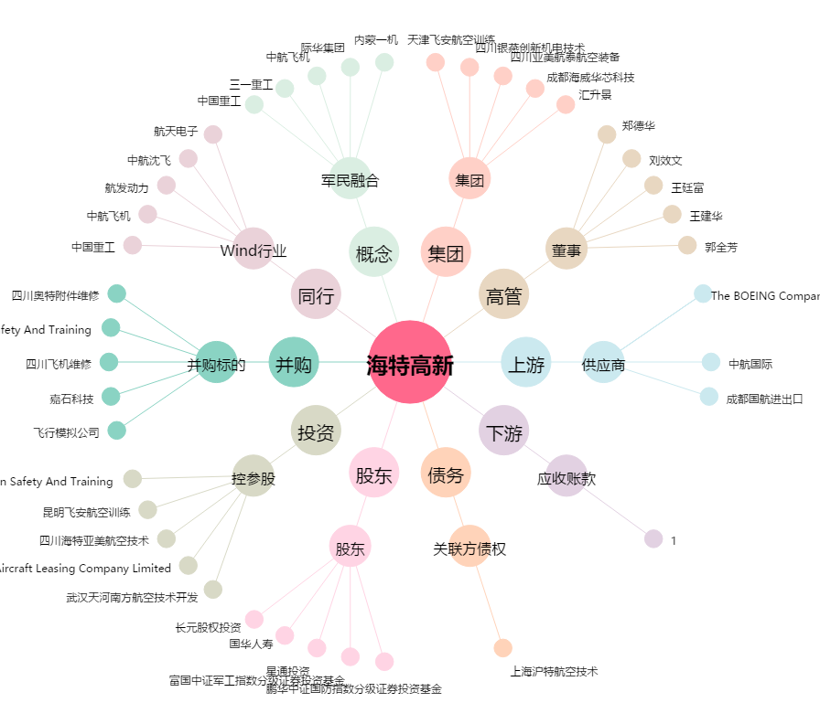
海特高新[002023.SZ] - 关系概览图

